gluténmentes spagetti
KEDVELTSÉGI RANGSOR | TERMÉK FOTÓ * | TERMÉK NEVE | ÁR * (Ft/kg) | TÖMEG (g) | JELÖLÉSEN FELTÜNTETETT GYÁRTÓ/FORGALMAZÓ | MINTAVÉTEL HELYE | JELÖLÉSEN SZEREPLŐ ÖSSZETEVŐK | JELÖLÉSEN FELTÜNTETETT ALLERGÉN INFORMÁCIÓK | KEDVELTSÉGI VIZSGÁLAT |  |  |  |  |  |  |  | HATÓSÁGI LABORATÓRIUMI VIZSGÁLAT
 |  |  |  |  |  |  |  |  | SZÁRAZ ÁLLAPOTBAN |  |  | FŐTT ÁLLAPOTBAN |  |  |  | ÖSSZESÍTETT PONTSZÁM | NEDVESSÉG-TARTALOM (%(m/m)) * | FŐZÉSI IDŐ (perc) * | SZÉTFŐVÉS ÉS ÖSSZETAPADÁS MÉRTÉKE | GLUTÉN TARTALOM * | TEJFEHÉRJE TARTALOM * | LAKTÓZ TARTALOM * | TOJÁSFEHÉRJE TARTALOM * | MIKOTOXIN * | GMO TARTALOM
 |  |  |  |  |  |  |  |  | KÜLSŐ MEGJELENÉS (s=1,24) | SZÍN (s=1,47) | ILLAT (s=1,82) | SZÍN (s=1,47) | ILLAT (s=1,82) | ÍZ (s=3,71) | ÁLLOMÁNY (s=3,41)
1 | 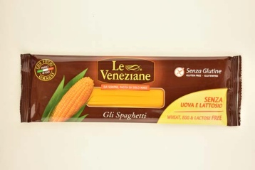 | Le Veneziane Spaghetti Gluténmentes száraztészta | 2516 | 250 | Forgalmazó: FCB Hungary Zrt. 1028 Budapest, Hidegkúti út 90/B Gyártó: MOLINO DI FERRO S.p.A. Via Molino di Ferro, 6 31050 Vedelago (Italy) | AUCHAN Magyarország Kft. 1239 Budapest, Bevásárló u. 2. | Kukoricaliszt, emulgeálószer (növényi zsírsavak mono- és digliceridjei). | Gluténmentes, tojás- és laktózmentes. | 5.69 | 6.31 | 7.82 | 6.79 | 7.87 | 17.24 | 15.35 | 67.1 | 13.1 | 9 | Nem főtt szét, összetapadt darabot nem tartalmazott. | Kimutatási határ alatt. | Kimutatási határ alatt. | Kimutatási határ alatt. | Kimutatási határ alatt. | Kimutatási határ alatt. | Nem tartalmaz.
2 |  | Nutri Free Gluténmentes tészta Spaghetti | 2624 | 500 | Forgalmazó: Vital-FRI Kft. 7090 Tamási, Fő utca 30. Gyártó: NUTRIFREE è un marchio di NT_FOOD S.p.A. Via della Galeotta, loc.Tei 6/C 55011 Altopascio (Lucca) Italy | Bennovum Kft. Herbaház üzlet 1087 Budapest, Százados út 18. | Rizsliszt, kukoricaliszt, víz, emulgeálószerek: zsírsav mono és digliceridek. | Gluténmentes. | 5.84 | 6.49 | 7.71 | 6.05 | 7.12 | 15.82 | 15.14 | 64.2 | 11.3 | 10 | Nem főtt szét, összetapadt darabot nem tartalmazott. | Kimutatási határ alatt. | Kimutatási határ alatt. | ˗ | Kimutatási határ alatt. | Kimutatási határ alatt. | Nem tartalmaz.
3 |  | Tóthék tésztája Cornito Gluténmentes Száraztészta | 1765 | 200 | Gyártó: Gluténmentes Bt. 7361 Kaposszekcső, Ifjúság u. 17. | Bennovum Kft. Herbaház üzlet 1087 Budapest, Százados út 18. | Kukoricaliszt, kukorica keményítő, burgonyapehely, dextróz (szőlőcukor). | Gluténmentes, tej és tojásmentes. | 5.69 | 6.53 | 7.12 | 6.14 | 7.17 | 16.15 | 12.14 | 60.9 | 9.9 | 5 | Nem főtt szét, összetapadt darabot nem tartalmazott. | Kimutatási határ alatt. | Kimutatási határ alatt. | ˗ | Kimutatási határ alatt. | Kimutatási határ alatt. | Nem tartalmaz.
4 | 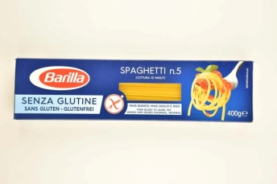 | Barilla Spaghetti gluténmentes szálas száraztészta fehér kukorica-, sárga kukorica- és rizslisztből | 3498 | 400 | Forgalmazó: Latinum Zrt. 2310 Szigetszentmiklós, Leshegy u. hrsz. 12217/7 Gyártó: Barilla G.e.R. Fratelli - Società per Azioni Via Mantova 166, Parma - Italy | AUCHAN Magyarország Kft. 1239 Budapest, Bevásárló u. 2. | Fehér kukorica liszt (65%), sárga kukorica liszt (29,5%), rizsliszt (5%), ivóvíz, emulgeálószer: zsírsavak mono- és digliceridjei. | Gluténmentes. | 5.40 | 6.36 | 7.23 | 6.53 | 7.60 | 14.51 | 12.84 | 60.5 | 8.9 | 10 | Nem főtt szét, összetapadt darabot nem tartalmazott. | Kimutatási határ alatt. | Kimutatási határ alatt. | ˗ | Kimutatási határ alatt. | Kimutatási határ alatt. | Nem tartalmaz.
5 |  | Schär BONTÀ d'ITALIA Gluténmentes tészta (Spaghetti) | 2340 | 250 | Forgalmazó: ASIX Distribution Kft. 1095 Budapest, Soroksári út 160. Gyártva az alábbi cég számára: Dr. Schär AG/SPA - Winkelau 9 - 39014 Burgstall/Postal (BZ) Italy | P.Geri Kft. DIETABC 1091 Budapest, Üllői út 149. | Kukoricaliszt, rizsliszt, emulgeálószer: zsírsavak mono- és digliceridjei. | Gluténmentes, laktózmentes. | 4.81 | 5.88 | 6.85 | 5.88 | 6.26 | 11.78 | 10.83 | 52.3 | 10.5 | 13 | Nem főtt szét, összetapadt darabot nem tartalmazott. | 7,4 mg/kg * | Kimutatási határ alatt. | Kimutatási határ alatt. | Kimutatási határ alatt. | Kimutatási határ alatt. | Nem tartalmaz.
5 | 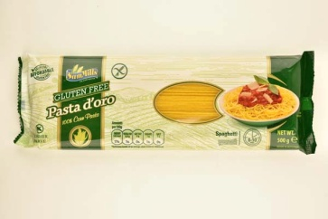 | Sam Mills Pasta d'oro Gluténmentes tészta kukoricából Spagetti | 990 | 500 | Forgalmazó: Virgintrade Kft. 6300 Kalocsa, Alkotmány u. 49. Gyártó: S.C. SAM MILLS EUROPE S.R.L 447065, 151 Mioritei Street, Botiz Satu Mare County, Romania | AUCHAN Magyarország Kft. 1239 Budapest, Bevásárló u. 2. | Kukoricaliszt 86,5%, ivóvíz. | Gluténmentes. | 4.01 | 5.02 | 6.53 | 5.75 | 6.91 | 13.42 | 10.63 | 52.3 | 12.9 | 10 | Nem főtt szét, összetapadt darabot nem tartalmazott. | Kimutatási határ alatt. | Kimutatási határ alatt. | ˗ | Kimutatási határ alatt. | Kimutatási határ alatt. | Nem tartalmaz.
6 |  | Civita Gluténmentes kukoricatészta | 1084 | 450 | Gyártó és forgalmazó: CIVITA Food Kft. 4275 Monostorpályi, Szalmás tanya | Bennovum Kft. Herbaház üzlet 1087 Budapest, Százados út 18. | 100% kukoricaliszt. | Gluténmentes, tejmentes, tojásmentes. | 4.60 | 5.32 | 7.23 | 5.27 | 6.32 | 12.22 | 11.23 | 52.2 | 10.3 | 10 | Nem főtt szét, összetapadt darabot nem tartalmazott. | Kimutatási határ alatt. | Kimutatási határ alatt. | ˗ | Kimutatási határ alatt. | Kimutatási határ alatt. | Nem tartalmaz.
7 |  | Carloni ENJOY free Kukoricás száraztészta Spaghetti | 998 | 500 | Forgalmazó: ALDI Magyarország Élelmiszer Bt. 2051 Biatorbágy, Mészárosok útja 2. Gyártották az EU-ban: BestPartner Nederland B.V. Duikerweg 5D 5145 NV Waalwijk, Hollandia | ALDI Magyarország Élelmiszer Bt. 2040 Budaörs, Malomkő utca 3. | Kukoricaliszt, víz. | Gluténmentes. | 3.76 | 5.06 | 6.21 | 4.93 | 5.94 | 10.91 | 9.13 | 45.9 | 12.4 | 9 | Nem főtt szét, összetapadt darabot nem tartalmazott. | Kimutatási határ alatt. | Kimutatási határ alatt. | ˗ | Kimutatási határ alatt. | Kimutatási határ alatt. | Nem tartalmaz.
8 | 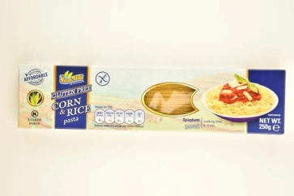 | Sam Mills Kukorica-rizs gluténmentes száraztészta Spaghetti | 1080 | 250 | Forgalmazó: Hunorganic Kft. 2040 Budaörs, Törökbálinti út 38. Gyártó: S.C. SAM MILLS S.R.L 447065, 151 Mioritei Street, Botiz Satu Mare County, Romania | Internetes rendelés. | Kukorica 92% és rizs 8% liszt. | Gluténmentes. | 4.41 | 4.93 | 6.16 | 3.50 | 4.44 | 7.64 | 6.52 | 37.6 | 11.5 | 9 | Nem főtt szét, összetapadt darabot nem tartalmazott. | Kimutatási határ alatt. | Kimutatási határ alatt. | ˗ | Kimutatási határ alatt. | Kimutatási határ alatt. | Nem tartalmaz.
*: Egérrel a cellára mutatva további információ jelenik meg.

